상품제안서
프리미엄 쇼핑카트 캐리어 | 상품코드: S41990

 |  |  |  |  |  |  | 02-713-8555 | www.synergygift.co.kr
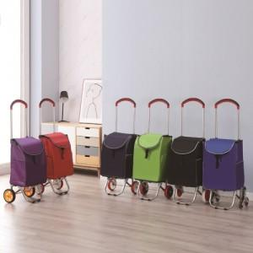 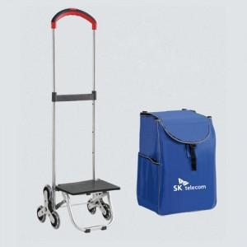

【상세/제작정보】 | <p>벌크 제품 입니다.&nbsp;(이미지참조)<br>색상은 기본이 랜덤이며, 지정 시 납기 시일이 길어질 수 있습니다 </p><p>(보라,빨강,네이비,연두,검정,파랑) - 납기 별도 문의<br>바퀴 변경 가능합니다. -별도 문의</p>

【인쇄/포장옵션】 | 실크1도 / 포장불가능

【공급단가】 | 수량 | 100~ | 300~ | 500~ | 1,000~ | 3,000~
*VAT별도 | 단가 | 23,400원 | 22,140원 | 21,060원 | 20,520원 | 20,160원

【상품 URL】 | https://www.synergygift.co.kr:443/src/goods_detail.php?gdno=41990

